상품제안서
스페셜2 리갈패드 A5 박인쇄 | 상품코드: S24276

 |  |  |  |  |  |  | 02-713-8555 | www.synergygift.co.kr
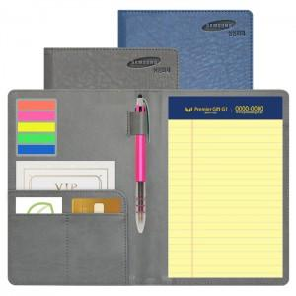

【상세/제작정보】 | <p>※볼펜 인쇄 200개 미만 발주시 최소수량 미만 인쇄비 발생 됩니다.</p><p>※커버 인쇄시 조각비 별도 발생 됩니다.</p><p>※노트 리필 구매시 별도 문의 바랍니다.</p>

【인쇄/포장옵션】 | 실크, 불박, 금박, 은박 / OPP(비닐)

【공급단가】 | 수량 | 100~ | 300~ | 500~ | 1,000~ | 3,000~
*VAT별도 | 기본형 | 5,070원 | 4,990원 | 4,870원 | 4,680원 | 4,480원
 | 볼펜추가 | 5,350원 | 5,270원 | 5,150원 | 4,940원 | 4,730원
 | 인덱스추가 | 5,720원 | 5,630원 | 5,500원 | 5,280원 | 5,060원
 | 볼펜+인덱스 | 6,000원 | 5,910원 | 5,770원 | 5,540원 | 5,310원

【상품 URL】 | https://www.synergygift.co.kr:443/src/goods_detail.php?gdno=24276

